상품제안서
SIGG x BATMAN 게이머 머그 1리터 | 상품코드: S37412

 |  |  |  |  |  |  | 02-713-8555 | www.synergygift.co.kr
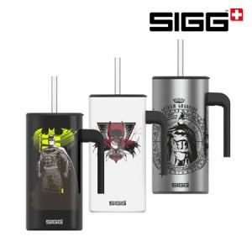

【상세/제작정보】

【인쇄/포장옵션】 | 레이저 / 포장지포장

【공급단가】 | 수량 | 50~ | 100~ | 500~ | 1,000~ | 2,000~
*VAT별도 | 포에버 블랙 | 25,000원 | 24,600원 | 24,000원 | 23,400원 | 23,000원
 | 다크 아츠 | 25,000원 | 24,600원 | 24,000원 | 23,400원 | 23,000원
 | 가디언 | 25,000원 | 24,600원 | 24,000원 | 23,400원 | 23,000원

【상품 URL】 | https://www.synergygift.co.kr:443/src/goods_detail.php?gdno=37412

